Вариант1
Специальность | Часы | бакалавр | специалист | магистр
Бизнес-информатика (бакалавр) | 746.9
Гостиничное дело (бакалавр) | 763.4
Государственное и муниципальное управление (бакалавр) | 755.2
Дизайн (бакалавр) | 758.4
Документоведение и архивоведение (бакалавр) | 700.7
Журналистика (бакалавр) | 767.1
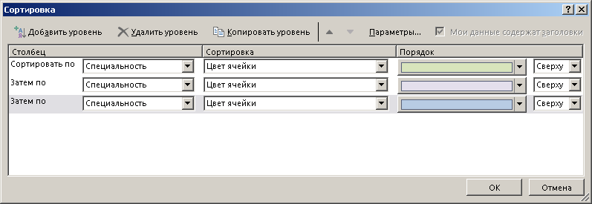
Зарубежное регионоведение (бакалавр) | 738.5
Информатика и вычислительная техника (бакалавр) | 751.9
Информационная безопасность (бакалавр) | 715.2
Информационные системы и технологии (бакалавр) | 785.8
Конфликтология (бакалавр) | 763.9
Культурология (бакалавр) | 722.8
Лингвистика (бакалавр) | 729.2
Международные отношения (бакалавр) | 745.0
Менеджмент (бакалавр) | 741.7
Народная художественная культура (бакалавр) | 713.9
Организация работы с молодежью (бакалавр) | 641.6
Педагогическое образование (бакалавр) (профиль: "Информатика") | 737.8
Педагогическое образование (бакалавр) (профиль:"Музыкальное образование") | 718.9
Политология (бакалавр) | 700.5
Прикладная математика и информатика (бакалавр) | 748.7
Природообустройство и водопользование (бакалавр) | 668.4
Программная инженерия (бакалавр) | 759.4
Психология (бакалавр) | 655.1
Психолого-педагогическое образование (бакалавр) | 669.7
Реклама и связи с общественностью (бакалавр) | 740.1
Рекреация и спортивно-оздоровительный туризм (бакалавр) | 733.7
Сестринское дело (бакалавр) | 934.5
Социальная работа (бакалавр) | 694.8
Социально-культурная деятельность (бакалавр) | 766.9
Социология (бакалавр) | 698.1
Специальное (дефектологическое) образование (бакалавр) | 707.6
Теология (бакалавр) | 700.5
Техносферная безопасность (бакалавр) | 685.3
Торговое дело (бакалавр) | 724.8
Туризм (бакалавр) | 695.7
Управление персоналом (бакалавр) | 699.2
Физическая культура (бакалавр) | 665.3
Физическая культура для лиц с отклонениями в состоянии здоровья (адаптивная физическая культура) (бакалавр) | 656.8
Экология и природопользование (бакалавр) | 733.3
Экономика (бакалавр) | 715.8
Юриспруденция (бакалавр) | 751.9
Безопасность информационных технологий в правоохранительной сфере (специалист) | 1,347.7
Клиническая психология (специалист) | 1,192.4
Перевод и переводоведение (специалист) | 1,298.8
Психология служебной деятельности (специалист) | 1,173.5
Экономическая безопасность (специалист) | 1,240.0
Бизнес-информатика (магистр) | 535.5
Государственное и муниципальное управление (магистр) | 560.1
Дизайн (магистр) | 549.2
Журналистика (магистр) | 435.0
Информатика и вычислительная техника (магистр) | 604.1
Конфликтология (магистр) | 463.7
Культурология (магистр) | 521.6
Лингвистика (магистр) | 527.8
Международные отношения (магистр) | 538.4
Менеджмент (магистр) | 461.8
Организация работы с молодежью (магистр) | 498.4
Педагогическое образование (магистр) (Музыкальное искусство в образовании) | 485.5
Педагогическое образование (магистр) (профиль: "Информатика") | 574.8
Педагогическое образование (магистр) (Физическая культура) | 509.6
Политология (магистр) | 479.4
Прикладная математика и информатика (магистр) | 576.4
Природообустройство и водопользование (магистр) | 553.7
Психология (магистр) | 499.1
Психолого-педагогическое образование (магистр) | 507.1
Реклама и связи с общественностью (магистр) | 519.6
Социальная работа (магистр) | 509.1
Социология (магистр) | 549.7
Техносферная безопасность (магистр) | 533.0
Туризм (магистр) | 470.4
Управление персоналом (магистр) | 548.0
Физическая культура для лиц с отклонениями в состоянии здоровья (адаптивная физическая культура) (магистр) | 512.1
Финансы и кредит (магистр) | 594.8
Экология и природопользование (магистр) | 613.2
Экономика (магистр) | 551.6
Юриспруденция (магистр) | 621.8

